INDICE
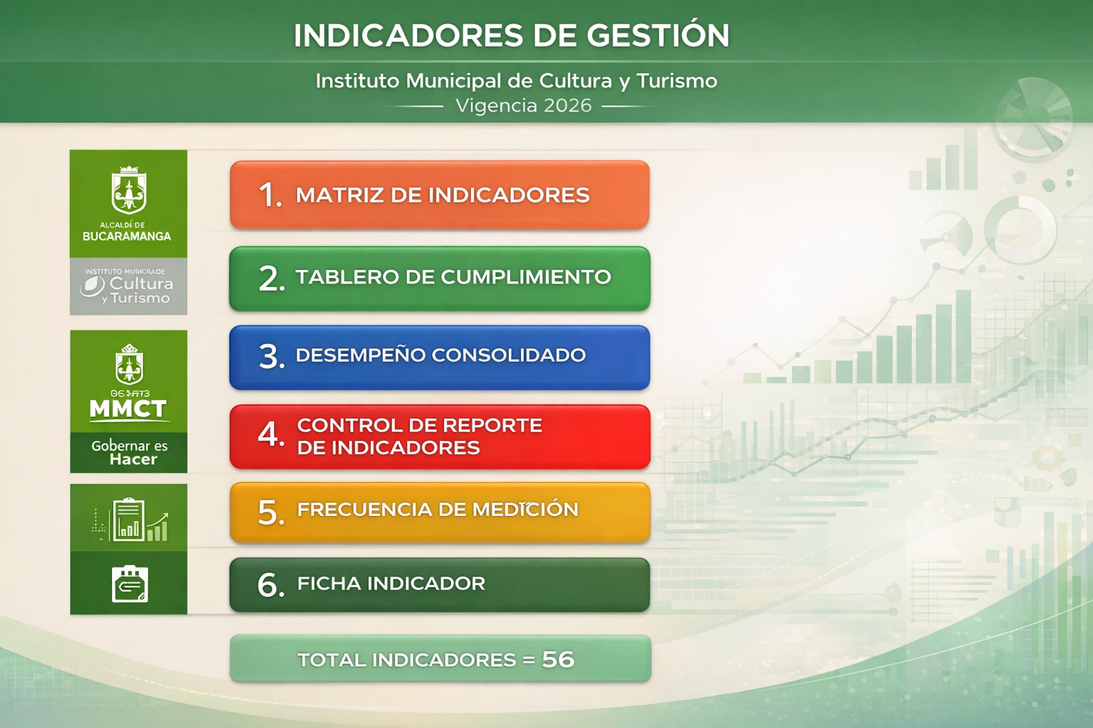
POR PROCESOS

6. FICHA INDICADOR
CÓDIGO: GI-F-04 |  | FICHA DE INDICADORES DE GESTIÓN POR PROCESOS
VERSIÓN: 04
FA: 29/01/2026 |  | GESTIÓN INTEGRAL - GI

IDENTIFICACIÓN DEL INDICADOR
PROCESO /SUBPROCESO |  |  | 1. Direccionamiento Estratégico y Planeación |  |  |  |  |  |  |  | TIPO DE PROCESO |  | Estratégicos
RESPONSABLE DEL PROCESO |  |  | Dirección
RESPONSABLE DE LA MEDICIÓN: |  |  | Dirección, Subdirección Técnica
NOMBRE DEL INDICADOR |  |  | Índice de desempeño institucional: Resultados del IDI (avance por política de MIPG) FURAG |  |  |  |  |  |  |  | No. Indicador |  | 1
OBJETIVO DEL INDICADOR |  |  | Evaluar el desempeño institucional en relación con la implementación de la Política de MIPG (Modelo Integrado de Planeación y Gestión) dentro del marco FURAG (Fortalecimiento de la Gestión Pública), para medir el progreso hacia los estándares de calidad y eficiencia establecidos.
POLÍTICA MIPG |  |  | Planeación Institucional
FORMULA DEL INDICADOR |  |  | UNIDAD DE MEDIDA | VARIABLE |  | EXPLICACION DE LA VARIABLE
Resultado obtenido del avance por política MIPG / Resultado total esperado) x 100 |  |  | % | Numerador |  | % de cumplimiento Dimensiones
 |  |  |  | Denominador |  | Resultado total esperado

TIPO DE INDICADOR: |  |  | EFICIENCIA |  |  |  |  | FRECUENCIA MEDICION |  |  | Anual |  | 1

 |  |  | EFICACIA |  |  |  |  | FRECUENCIA REPORTE |  |  | Anual |  | 1

 |  |  | EFECTIVIDAD

 |  |  | OTRO |  | XXXX
NATURALEZA DEL INDICADOR |  |  | GESTIÓN |  |  | PROCESO

FUENTE DE LA INFORMACION |  |  | Resultados obtenidos del IDI Producto del diligenciamiento del FURAG

RANGO DE GESTION
SENTIDO DEL INDICADOR |  |  | Creciente

RANGO DE MEDICIÓN
META (Resultado esperado) |  | 80% | FECHA ESTABLECIDA DE LA META |  |  |  |  | 2026-03-17 |  |  | Alto | 80% | 100%
 |  |  |  |  |  |  |  |  |  |  | Medio | 50% | 79%
 |  |  | FECHA DEL REPORTE |  |  |  |  |  |  |  | Bajo | 0% | 49%
INFORMACION OPERACIONAL
Línea base
REGISTRO DE MEDICIÓN Y RESULTADOS DEL INDICADOR

Datos / Período | ENE | FEB | MAR | ABR | MAY | JUN | JUL | AGO | SEP | OCT | NOV | DIC | Ponderado
RESULTADO | - | - | - | 3 | - | - | - | - | - | - | - | -
NUMERADOR | - | - | - | - | - | - | - | - | - | - | - | -
DENOMINADOR | - | - | - | - | - | - | - | - | - | - | - | -
CUMPLIMIENTO TRIMESTRAL DEL INDICADOR | Resultado T1 (%) |  |  | Resultado T2 (%) |  |  | Resultado T3 (%) |  |  | Resultado T4 (%) |  |  | 0%

GRÁFICA
Comportamiento del Indicador
ENE | 0
FEB | 0
MAR | 0
ABR | 0
MAY | 0
JUN | 0
JUL | 0
AGO | 0
SEP | 0
OCT | 0
NOV | 0
DIC | 0

ESTADO DE CUMPLIMIENTO DEL INDICADOR (Escriba según sea el grado de cumplimiento bajo, medio, alto) |  |  |  |  |  |  |  |  | 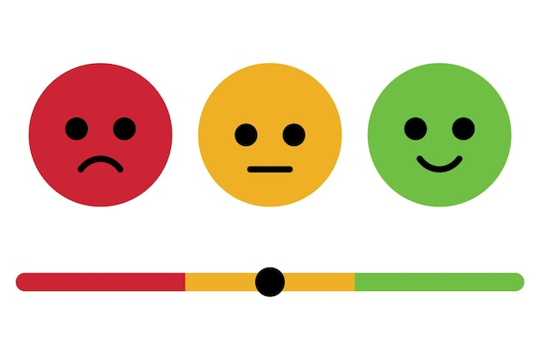

PERIODO REPORTADO | ANALISIS DE LOS RESULTADOS
TRI.1
TRI.2
TRI.3
TRI.4
MEDIO DE VERIFICACIÓN Incluir una breve descripción del soporte o evidencia que respalda el resultado del indicador, para que cualquier persona (Control Interno, auditoría o Contraloría) entienda qué documento demuestra el resultado reportado.
TRI.1
TRI.2
TRI.3
TRI.4
ACCIÓN DE MEJORA
ACTIVIDAD |  |  |  |  | PRODUCTO |  |  |  |  | PLAZO |  | NIVEL DE CUMPLIMIENTO

CONTROL DE CAMBIOS AL DOCUMENTO
VERSIÓN | FECHA DE ACTUALIZACIÓN |  | DESCRIPCIÓN DEL CAMBIO |  |  |  |  |  | RESPONSABLE DEL CAMBIO
01 | 2023-10-25 |  | Versión inicial |  |  |  |  |  | Contratista: Gestión integral
02 | 22/02/2024 |  | Actualizacion de la plantilla |  |  |  |  |  | Contratista del proceso de Gestion Integral, Lider del proceso
03 | 2024-06-18 |  | Actualizaciion de la informacion |  |  |  |  |  | Contratista del proceso de Gestion Integral, Lider del proceso
04 | 2026-01-29 |  | Actualización de la información y ajuste de la plantilla del indicador. |  |  |  |  |  | Contratista del proceso de Gestion Integral, Lider del proceso
RESPONSABLE DE LA ACTUALIZACIÓN Y APROBACIÓN
Elaboro: |  |  | Reviso: |  |  |  | Aprobó: |  |  |  |  | Fecha
Profesional de apoyo del area de Sistema Gestion de Calidad |  |  | SubdirectoraTecnica, Proceso Gestion Integral |  |  |  | Comité Institucional de Gestión y desempeño |  |  |  |  | 2024-06-28
Profesional de apoyo del area de Sistema Gestion de Calidad |  |  | SubdirectoraTecnica, Proceso Gestion Integral |  |  |  | Comité Institucional de Gestión y desempeño |  |  |  |  | 2026-01-29

